对账
订单号 | 入住日期 | 离店日期 | 应收 |  |  |  | ，
18060366637 | 2022-07-20 | 2022-07-23 | 5400 | 5400 | 2578334 | 0 | ，2578334 | #N/A
18061793265 | 2022-07-20 | 2022-07-23 | 2634 | 2634.00 | 2578465 | 0 | ，2578465 | 直采
18214589274 | 2022-07-22 | 2022-07-23 | 900 | 900.00 | 2603804 | 0 | ，2603804 | 直采
18216652669 | 2022-07-21 | 2022-07-23 | 254 | 254.00 | 2604183 | 0 | ，2604183 | 直采
18222492409 | 2022-07-22 | 2022-07-23 | 435 | 435.00 | 2604822 | 0 | ，2604822 | 直采
18223143278 | 2022-07-22 | 2022-07-23 | 352 | 352.00 | 2604933 | 0 | ，2604933 | 直采
18227489502 | 2022-07-20 | 2022-07-23 | 949 | 949.00 | 2605438 | 0 | ，2605438 | 直采
18246980269 | 2022-07-19 | 2022-07-23 | 1624 | 1624.00 | 2607470 | 0 | ，2607470 | 直采
18248246185 | 2022-07-22 | 2022-07-23 | 828 | 828.00 | 2607664 | 0 | ，2607664 | 直采
18259880861 | 2022-07-22 | 2022-07-23 | 890 | 890.00 | 2608788 | 0 | ，2608788 | 直采
18272764471 | 2022-07-21 | 2022-07-23 | 2076 | 2076.00 | 2609954 | 0 | ，2609954 | 直采
18283976238 | 2022-07-21 | 2022-07-23 | 1262 | 1262.00 | 2610741 | 0 | ，2610741 | 直采
18285793373 | 2022-07-22 | 2022-07-23 | 536.1 | 536.10 | 2610981 | 0 | ，2610981 | 直采
18290558227 | 2022-07-22 | 2022-07-23 | 708 | 708.00 | 2611095 | 0 | ，2611095 | 直采
18295247415 | 2022-07-22 | 2022-07-23 | 1787 | 1787.00 | 2611790 | 0 | ，2611790 | 直采
18320638251 | 2022-07-22 | 2022-07-23 | 1242 | 1242.00 | 2614011 | 0 | ，2614011 | 直采
18336087543 | 2022-07-22 | 2022-07-23 | 1017 | 1017.00 | 2615334 | 0 | ，2615334 | 直采
18365034106 | 2022-07-22 | 2022-07-23 | 1060 | 1060.00 | 2618143 | 0 | ，2618143 | 直采
18379305670 | 2022-07-21 | 2022-07-23 | 3040 | 3040.00 | 2619693 | 0 | ，2619693 | 直采
18389618775 | 2022-07-20 | 2022-07-23 | 3720 | 3720.00 | 2620801 | 0 | ，2620801 | 直采
18394659648 | 2022-07-20 | 2022-07-23 | 582 | 582.00 | 2621015 | 0 | ，2621015 | 直采
18421089824 | 2022-07-22 | 2022-07-23 | 419 | 419.00 | 2623825 | 0 | ，2623825 | 直采
18422182038 | 2022-07-22 | 2022-07-23 | 667 | 667.00 | 2623981 | 0 | ，2623981 | 直采
18425946141 | 2022-07-20 | 2022-07-23 | 7620 | 7620.00 | 2624158 | 0 | ，2624158 | 直采
18426136898 | 2022-07-20 | 2022-07-23 | 873 | 873.00 | 2624171 | 0 | ，2624171 | 直采
18437268864 | 2022-07-22 | 2022-07-23 | 412 | 412.00 | 2625375 | 0 | ，2625375 | 直采
18437945355 | 2022-07-20 | 2022-07-23 | 1695 | 1695.00 | 2625482 | 0 | ，2625482 | 直采
18439953123 | 2022-07-20 | 2022-07-23 | 390 | 390.00 | 2625885 | 0 | ，2625885 | 直采
18440024084 | 2022-07-20 | 2022-07-23 | 1293 | 1293.00 | 2625902 | 0 | ，2625902 | 直采
18444413862 | 2022-07-20 | 2022-07-23 | 1146 | 1146.00 | 2625987 | 0 | ，2625987 | 直采
18445171378 | 2022-07-21 | 2022-07-23 | 1504 | 1504.00 | 2626115 | 0 | ，2626115 | 直采
18446591175 | 2022-07-20 | 2022-07-23 | 780 | 780.00 | 2626316 | 0 | ，2626316 | 直采
18448280523 | 2022-07-22 | 2022-07-23 | 708 | 708.00 | 2626598 | 0 | ，2626598 | 直采
18455846315 | 2022-07-21 | 2022-07-23 | 542 | 542.00 | 2627274 | 0 | ，2627274 | 直采
18456495132 | 2022-07-21 | 2022-07-23 | 1054 | 1054.00 | 2627363 | 0 | ，2627363 | 直采
18456823988 | 2022-07-21 | 2022-07-23 | 1240 | 1240.00 | 2627400 | 0 | ，2627400 | 直采
18460364279 | 2022-07-21 | 2022-07-23 | 376 | 376.00 | 2627505 | 0 | ，2627505 | 直采
18461746465 | 2022-07-22 | 2022-07-23 | 1920 | 1920.00 | 2627735 | 0 | ，2627735 | 直采
18462098553 | 2022-07-22 | 2022-07-23 | 560 | 560.00 | 2627783 | 0 | ，2627783 | 直采
18463583902 | 2022-07-22 | 2022-07-23 | 418 | 418.00 | 2627958 | 0 | ，2627958 | 直采
18463792558 | 2022-07-22 | 2022-07-23 | 834 | 834.00 | 2627998 | 0 | ，2627998 | 直采
18464236073 | 2022-07-21 | 2022-07-23 | 820 | 820.00 | 2628059 | 0 | ，2628059 | 直采
18464408905 | 2022-07-22 | 2022-07-23 | 520 | 520.00 | 2628080 | 0 | ，2628080 | 直采
18464731862 | 2022-07-21 | 2022-07-23 | 2080 | 2080.00 | 2628132 | 0 | ，2628132 | 直采
18464854107 | 2022-07-22 | 2022-07-23 | 352 | 352.00 | 2628153 | 0 | ，2628153 | 直采
18465220318 | 2022-07-22 | 2022-07-23 | 1000 | 1000.00 | 2628207 | 0 | ，2628207 | 直采
18465277656 | 2022-07-22 | 2022-07-23 | 291 | 291.00 | 2628214 | 0 | ，2628214 | 直采
18468648059 | 2022-07-22 | 2022-07-23 | 540 | 540.00 | 2628287 | 0 | ，2628287 | 直采
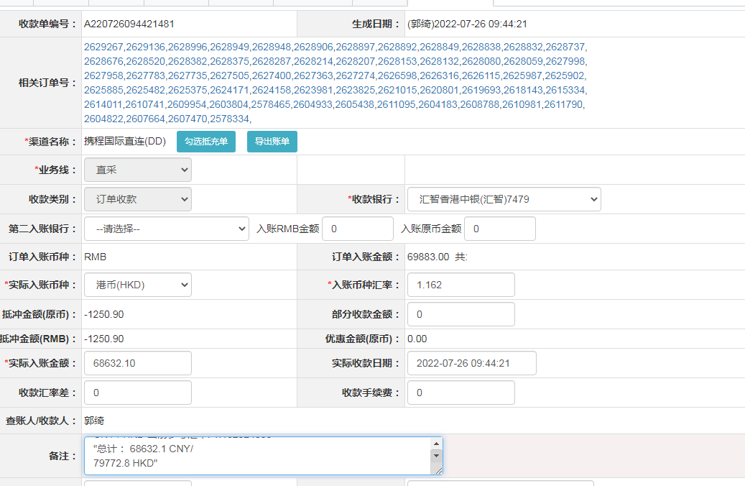
18469881085 | 2022-07-22 | 2022-07-23 | 685 | 685.00 | 2628375 | 0 | ，2628375 | 直采
18469956907 | 2022-07-22 | 2022-07-23 | 378 | 378.00 | 2628382 | 0 | ，2628382 | 直采
18470928523 | 2022-07-22 | 2022-07-23 | 340 | 340.00 | 2628520 | 0 | ，2628520 | 直采
18471413200 | 2022-07-22 | 2022-07-23 | 291 | 291.00 | 2628676 | 0 | ，2628676 | 直采
18471814367 | 2022-07-22 | 2022-07-23 | 136 | 136.00 | 2628737 | 0 | ，2628737 | 直采
18472357830 | 2022-07-22 | 2022-07-23 | 558 | 558.00 | 2628832 | 0 | ，2628832 | 直采
18472391981 | 2022-07-22 | 2022-07-23 | 349 | 349.00 | 2628838 | 0 | ，2628838 | 直采
18472454911 | 2022-07-22 | 2022-07-23 | 291 | 291.00 | 2628849 | 0 | ，2628849 | 直采
18472752856 | 2022-07-22 | 2022-07-23 | 558 | 558.00 | 2628892 | 0 | ，2628892 | 直采
18472780980 | 2022-07-22 | 2022-07-23 | 1118 | 1118.00 | 2628897 | 0 | ，2628897 | 直采
18472774206 | 2022-07-22 | 2022-07-23 | 305 | 305.00 | 2628906 | 0 | ，2628906 | 直采
18473187093 | 2022-07-22 | 2022-07-23 | 564 | 564.00 | 2628948 | 0 | ，2628948 | 直采
18473199152 | 2022-07-22 | 2022-07-23 | 342 | 342.00 | 2628949 | 0 | ，2628949 | 直采
18473489439 | 2022-07-22 | 2022-07-23 | 342 | 342.00 | 2628996 | 0 | ，2628996 | 直采
18476535212 | 2022-07-22 | 2022-07-23 | 425 | 425.00 | 2629136 | 0 | ，2629136 | 直采
18477931470 | 2022-07-22 | 2022-07-23 | 600 | 600.00 | 2629267 | 0 | ，2629267 | 直采

 |  |  | 68632.1

A220726094421481
CNY / HKD 当前参考汇率: 1.162324893
总计： 68632.1 CNY/ 79772.8 HKD

